02Назначение(с.176)
A,
Распределение
Иван-Аня
Михаил- Маша
Павел-Лиза
Николай-Ольга
Алексей-Софья
Петр-Катя
 | Аня | Маша | Катя | Лиза | Ольга | Софья
Иван | 3 | 4 | 9 | 18 | 9 | 6 | 1 | 3
Михаил | 16 | 8 | 12 | 13 | 20 | 4 | 1 | 8
Павел | 8 | 6 | 13 | 1 | 6 | 9 | 1 | 1
Николай | 16 | 9 | 6 | 8 | 1 | 11 | 1 | 1
Алексей | 8 | 12 | 17 | 5 | 3 | 5 | 1 | 5
Петр | 2 | 9 | 1 | 10 | 5 | 17 | 1 | 1
 | 1 | 1 | 1 | 1 | 1 | 1 |  | 19

B. Михаил-Маша. Он равен 8
 | Аня | Маша | Катя | Лиза | Ольга | Софья
Иван | 1 | 0 | 0 | 0 | 0 | 0
Михаил | 0 | 1 | 0 | 0 | 0 | 0
Павел | 0 | 0 | 0 | 1 | 0 | 0
Николай | 0 | 0 | 0 | 0 | 1 | 0
Алексей | 0 | 0 | 0 | 0 | 0 | 1
Петр | 0 | 0 | 1 | 0 | 0 | 0

C. Есть дополнительное решение
4, 4, 1, 1, 8, 1.

D.
Иван-Аня
Михаил-Софья
Павел-Маша
Николай-Ольга
Алексей-Лиза
Петр-Катя
 | Аня | Маша | Катя | Лиза | Ольга | Софья
Иван | 3 | 4 | 9 | 18 | 9 | 6 | 1 | 3
Михаил | 16 | 8 | 12 | 13 | 20 | 4 | 1 | 4
Павел | 8 | 6 | 13 | 1 | 6 | 9 | 1 | 6
Николай | 16 | 9 | 6 | 8 | 1 | 11 | 1 | 1
Алексей | 8 | 12 | 17 | 5 | 3 | 5 | 1 | 5
Петр | 2 | 9 | 1 | 10 | 5 | 17 | 1 | 1
 | 1 | 1 | 1 | 1 | 1 | 1 |  | 20

 | Аня | Маша | Катя | Лиза | Ольга | Софья
Иван | 1 | 0 | 0 | 0 | 0 | 0
Михаил | 0 | 0 | 0 | 0 | 0 | 1
Павел | 0 | 1 | 0 | 0 | 0 | 0
Николай | 0 | 0 | 0 | 0 | 1 | 0
Алексей | 0 | 0 | 0 | 1 | 0 | 0
Петр | 0 | 0 | 1 | 0 | 0 | 0

03Аудиторы(с.182)
Конторы | Клиенты
 | 1 | 2 | 3 | 4 | 5 | 6 | 7 | 8 | 9 | 10 | Не исп. | Число сотрудников
Гаапвилл | 8 | 21 | 15 | 13 | 9 | 17 | 18 | 7 | 26 | 9 |  | 35
Финанстаун | 14 | 18 | 17 | 19 | 12 | 6 | 999 | 15 | 24 | 13 |  | 20
Исабург | 9 | 15 | 18 | 16 | 16 | 15 | 11 | 13 | 21 | 19 |  | 25
Нью-Баланс | 11 | 999 | 14 | 7 | 23 | 9 | 6 | 18 | 999 | 7 |  | 10
Заявки | 4 | 9 | 2 | 12 | 7 | 6 | 9 | 3 | 18 | 5 | 15 | 950

Конторы | Клиенты
 | 1 | 2 | 3 | 4 | 5 | 6 | 7 | 8 | 9 | 10 | Не исп. | Число сотрудников
Гаапвилл | 4 | 0 | 2 | 11 | 7 | 0 | 0 | 3 | 0 | 5 | 3 | 0
Финанстаун | 0 | 0 | 0 | 0 | 0 | 6 | 0 | 0 | 2 | 0 | 12 | 0
Исабург | 0 | 9 | 0 | 0 | 0 | 0 | 0 | 0 | 16 | 0 | 0 | 0
Нью-Баланс | 0 | 0 | 0 | 1 | 0 | 0 | 9 | 0 | 0 | 0 | 0 | 0
Заявки | 0 | 0 | 0 | 0 | 0 | 0 | 0 | 0 | 0 | 0 | 0

У Гаапвилла 6 клиентов
Финанстаун - 2, Исабург - 2, Нью-Баланс - 2.

Конторы | Клиенты
 | 1 | 2 | 3 | 4 | 5 | 6 | 7 | 8 | 9 | 10 | Не исп. | Число сотрудников
Гаапвилл | 8 | 21 | 15 | 13 | 9 | 17 | 18 | 7 | 26 | 9 |  | 35
Финанстаун | 14 | 18 | 17 | 19 | 12 | 6 | 999 | 15 | 24 | 13 |  | 20
Исабург | 9 | 15 | 18 | 16 | 16 | 15 | 11 | 13 | 21 | 19 |  | 25
Нью-Баланс | 11 | 999 | 14 | 7 | 23 | 9 | 6 | 18 | 999 | 7 |  | 10
Заявки | 4 | 9 | 2 | 12 | 7 | 6 | 9 | 3 | 18 | 5 | 15 | 982

Конторы | Клиенты
 | 1 | 2 | 3 | 4 | 5 | 6 | 7 | 8 | 9 | 10 | Не исп. | Число сотрудников
Гаапвилл | 3 | 0 | 1 | 11 | 6 | 0 | 0 | 2 | 0 | 4 | 8 | 0
Финанстаун | 0 | 3 | 1 | 0 | 1 | 5 | 0 | 1 | 1 | 1 | 7 | 0
Исабург | 1 | 6 | 0 | 0 | 0 | 0 | 1 | 0 | 17 | 0 | 0 | 0
Нью-Баланс | 0 | 0 | 0 | 1 | 0 | 1 | 8 | 0 | 0 | 0 | 0 | 0
Заявки | 4 | 9 | 2 | 12 | 7 | 6 | 9 | 3 | 18 | 5 | 15

 | -1 | -9 | -1 | -1 | -1 | -6 | -9 | -1 | -18 | -1
 | -4 | -6 | -1 | -12 | -6 | -1 | -9 | -2 | -17 | -4
 | -3 | -3 | -2 | -12 | -7 | -6 | -8 | -3 | -1 | -5
 | -4 | -9 | -2 | -11 | -7 | -5 | -1 | -3 | -18 | -5

У Гаапвилла 6 сотрудников
У Финанстаун 7 сотрудников
У Исамбурга 4 сотрудника
У Нью-Баланс 3 сотрудника

04Подбор_команды(с.194)
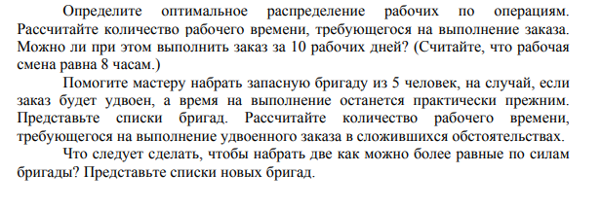
Время, минут | О1 | О2 | О3 | О4 | О5 | Другие работы | Рабочее время
Р1 | 67 | 55 | 51 | 63 | 49 | 0 | 0
Р2 | 61 | 77 | 52 | 72 | 66 | 0 | 0
Р3 | 63 | 73 | 72 | 42 | 58 | 0 | 42
Р4 | 52 | 44 | 72 | 50 | 55 | 0 | 44
Р5 | 53 | 76 | 63 | 45 | 47 | 0 | 0
Р6 | 70 | 55 | 77 | 46 | 67 | 0 | 0
Р7 | 43 | 61 | 75 | 54 | 75 | 0 | 43
Р8 | 69 | 70 | 55 | 47 | 61 | 0 | 0
Р9 | 71 | 56 | 67 | 42 | 45 | 0 | 45
Р10 | 68 | 63 | 77 | 61 | 69 | 0 | 0
Р11 | 54 | 59 | 51 | 66 | 56 | 0 | 0
Р12 | 57 | 53 | 61 | 62 | 59 | 0 | 0
Р13 | 73 | 64 | 46 | 72 | 60 | 0 | 46
P3,p4,p7,p9,p13 Время 366,6 рабочих часов или 9,58 рабочих дней
Р14 | 70 | 65 | 78 | 45 | 49 | 0 | 0
 |  |  |  |  |  |  | 220
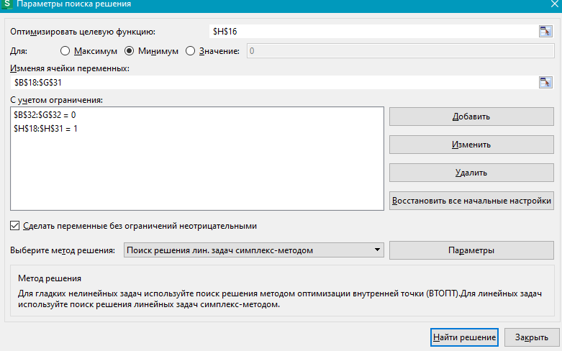
Время, минут | О1 | О2 | О3 | О4 | О5 | Другие работы | Рабочее время | Раб.дней
Р1 | 0 | 0 | 0 | 0 | 0 | 1 | 1 | 0
Р2 | 0 | 0 | 0 | 0 | 0 | 1 | 1 | 0
Р3 | 0 | 0 | 0 | 1 | 0 | 0 | 1 | 8.75
Р4 | 0 | 1 | 0 | 0 | 0 | 0 | 1 | 9.1666666667
Р5 | 0 | 0 | 0 | 0 | 0 | 1 | 1 | 0
Р6 | 0 | 0 | 0 | 0 | 0 | 1 | 1 | 0
Р7 | 1 | 0 | 0 | 0 | 0 | 0 | 1 | 8.9583333333
Р8 | 0 | 0 | 0 | 0 | 0 | 1 | 1 | 0
Р9 | 0 | 0 | 0 | 0 | 1 | 0 | 1 | 9.375
Р10 | 0 | 0 | 0 | 0 | 0 | 1 | 1 | 0
Р11 | 0 | 0 | 0 | 0 | 0 | 1 | 1 | 0
Р12 | 0 | 0 | 0 | 0 | 0 | 1 | 1 | 0
Р13 | 0 | 0 | 1 | 0 | 0 | 0 | 1 | 9.5833333333
Р14 | 0 | 0 | 0 | 0 | 0 | 1 | 1 | 0
 | 0 | 0 | 0 | 0 | 0 | 0
 | 1 | 1 | 1 | 1 | 1 | 9

 |  | 366.66666667 | всего раб.час

Р3 | 0 | 0 | 0 | 0 | 0 | 0 | 1 | 8.75
Р4 | 0 | 0 | 0 | 0 | 0 | 0 | 1 | 9.1666666667
Р7 | 0 | 0 | 0 | 0 | 0 | 0 | 1 | 8.9583333333
Р9 | 0 | 0 | 0 | 0 | 0 | 0 | 1 | 9.375
Р13 | 0 | 0 | 0 | 0 | 0 | 0 | 1 | 9.5833333333
 | 0 | 0 | 0 | 0 | 0 | 0
 | 1 | 1 | 1 | 1 | 1 | 9

04Подбор_команды(с.194) (2)
Время, минут | О1 | О2 | О3 | О4 | О5 | Другие работы | Рабочее время
Р1 | 67 | 55 | 51 | 63 | 49 | 0 | 51
Р2 | 61 | 77 | 52 | 72 | 66 | 0 | 0
Р3 | 63 | 73 | 72 | 42 | 58 | 0 | 42
Р4 | 52 | 44 | 72 | 50 | 55 | 0 | 44
Р5 | 53 | 76 | 63 | 45 | 47 | 0 | 47
Р6 | 70 | 55 | 77 | 46 | 67 | 0 | 0
Р7 | 43 | 61 | 75 | 54 | 75 | 0 | 43
Р8 | 69 | 70 | 55 | 47 | 61 | 0 | 0
Р9 | 71 | 56 | 67 | 42 | 45 | 0 | 45
Р10 | 68 | 63 | 77 | 61 | 69 | 0 | 0
Р11 | 54 | 59 | 51 | 66 | 56 | 0 | 54
Р12 | 57 | 53 | 61 | 62 | 59 | 0 | 53
Р13 | 73 | 64 | 46 | 72 | 60 | 0 | 46
Р14 | 70 | 65 | 78 | 45 | 49 | 0 | 45
P3,p4,p7,p9,p13,p1,p5,p9,p11,p12,14 Время 783,3 рабочих часов или 11,25 рабочих дней
 |  |  |  |  |  |  | 470
Время, минут | О1 | О2 | О3 | О4 | О5 | Другие работы | Рабочее время | Раб.дней
Р1 | 0 | 0 | 1 | 0 | 0 | 0 | 1 | 10.63
Р2 | 0 | 0 | 0 | 0 | 0 | 1 | 1 | 0.00
Р3 | 0 | 0 | 0 | 1 | 0 | 0 | 1 | 8.75
Р4 | 0 | 1 | 0 | 0 | 0 | 0 | 1 | 9.17
Р5 | 0 | 0 | 0 | 0 | 1 | 0 | 1 | 9.79
Р6 | 0 | 0 | 0 | 0 | 0 | 1 | 1 | 0.00
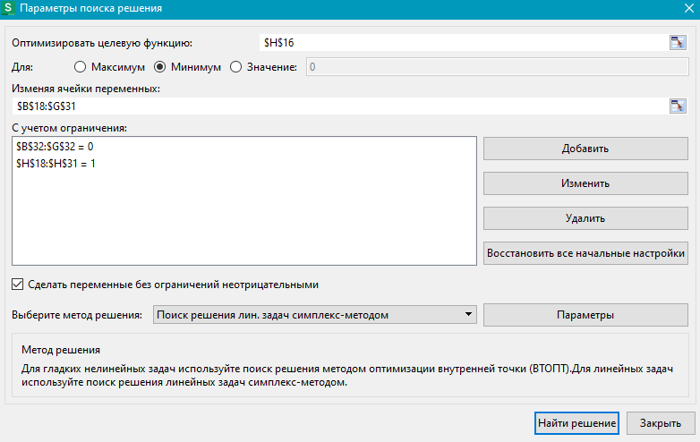
Р7 | 1 | 0 | 0 | 0 | 0 | 0 | 1 | 8.96
Р8 | 0 | 0 | 0 | 0 | 0 | 1 | 1 | 0.00
Р9 | 0 | 0 | 0 | 0 | 1 | 0 | 1 | 9.38
Р10 | 0 | 0 | 0 | 0 | 0 | 1 | 1 | 0.00
Р11 | 1 | 0 | 0 | 0 | 0 | 0 | 1 | 11.25
Р12 | 0 | 1 | 0 | 0 | 0 | 0 | 1 | 11.04
Р13 | 0 | 0 | 1 | 0 | 0 | 0 | 1 | 9.58
Р14 | 0 | 0 | 0 | 1 | 0 | 0 | 1 | 9.38
 | 0 | 0 | 0 | 0 | 0 | 0 |  | 11.25
 | 2 | 2 | 2 | 2 | 2 | 4

 |  | 783.33333333 | всего раб.час

Р3 | 0 | 0 | 0 | 0 | 0 | 0 | 1 | 8.75
Р4 | 0 | 0 | 0 | 0 | 0 | 0 | 1 | 9.1666666667
Р7 | 0 | 0 | 0 | 0 | 0 | 0 | 1 | 8.9583333333
Р9 | 0 | 0 | 0 | 0 | 0 | 0 | 1 | 9.375
Р13 | 0 | 0 | 0 | 0 | 0 | 0 | 1 | 9.5833333333
 | 0 | 0 | 0 | 0 | 0 | 0
 | 1 | 1 | 1 | 1 | 1 | 9

05Управление_запасами(с.345)
h | h | S | D
38% | 38% | 1000 | 50000
 |  | Поставщик А |  |  | Поставщик В
Порог скидки, макс. | Порог скидки, макс. | 4999 | 19999 | 50000 | 9999 | 29999 | 50000
мин. | мин. | 1 | 5000 | 20000 | 1 | 10000 | 30000
Цена | Цена | 5.0 | 4.6 | 4.4 | 4.8 | 4.5 | 4.3
EOQ | EOQ | 20.0 | 20.9 | 21.3 | 20.4 | 21.1 | 21.6
Реальный Q | Реальный Q | 20 | 5000 | 20000 | 20 | 10000 | 30000
TH (хранение) | TH (хранение) | 19 | 4370 | 16720 | 19 | 8550 | 24510
TS(доставка) | TS(доставка) | 19 | 0 | 0 | 19 | 0 | 0
Оптимальные заказы это
20
5000
20000
20
10000
30000
T(полные) | T(полные) | 38 | 4370 | 16720 | 37 | 8550 | 24510
 | Т+ТС | 5038 | 8970 | 21120 | 4837 | 13050 | 28810

Предпочтем мы Поставщика B

06Управление_запасами(с.351)
h | S | D
15% | 500 | 35000

Порог скидки, макс. | 899 | 2999 | 7999 | 35000
мин. | 1 | 900 | 3000 | 8000
Цена | 10.20 | 9.70 | 9.44 | 9.30
EOQ | 4782.87 | 4904.59 | 4972.99 | 5008.95
Реальный Q | 899 | 2999 | 4973 | 8000
TH (хранение) | 688 | 2182 | 3519 | 5580
TS(доставка) | 19466 | 5835 | 3519 | 2188
T(полные) | 20154 | 8017 | 7038 | 7768
Лучший план из 4 заказов это по 8750 с наименьшей сумарной стоимостью издержки, и составили бы 333603,13
и 8103,13 T
Т+ТС | 377154 | 347517 | 337263 | 333268

n* | $333603.13
n | Q | T | TH (хранение) | TS(доставка)
4 | 8750 | $8103.13 | $6103.13 | $2000.00

